閩南八音【閩拼】
君韻 | 君 | 群 | 滾 | 棍 | 郡 | 骨 | 滑
調名 | 陰平 | 陽平 | 陰上 | 陰去 | 陽去 | 陰入 | 陽入
調號 | 1 | 2 | 3 | 5 | 6 | 7 | 8
調值 | 44 | 24 | 53 | 21 | 33 | 3ʔ | 4ʔ
調性 | 高音調 | 低升調 | 高降調 | 低音調 | 中音調 | 低促調 | 高促調
調符 | ā | á | ǎ | à | â | āh | áh
標準版 | gūn | gún | gǔn | gùn | gûn | gūt | gút
數字版 | gun¹ | gun² | gun³ | gun⁵ | gun⁶ | gut⁷ | gut⁸

5
4
3
2
1


 | ā | á | ǎ | à | â | āh | áh
 | ㄚ | ㄚˊ | ㄚ˫ | ㄚ˪ | ㄚˋ | ㄚㆷ | ㄚㆷ̇

八音排序表
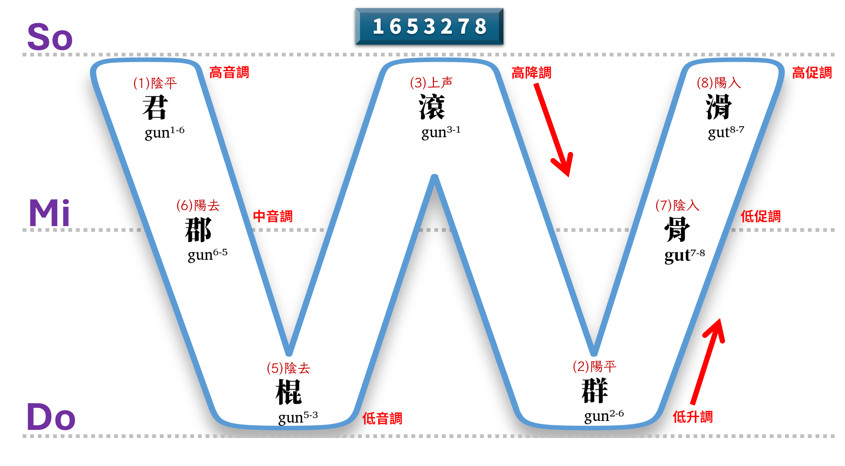
調號 | 1 | 6 | 5 | 3 | 2 | 7 | 8
調名 | 陰平 | 陽去 | 陰去 | 陰上 | 陽平 | 陰入 | 陽入
調性 | 高音調 | 中音調 | 低音調 | 高降調 | 低升調 | 低促調 | 高促調
調值 | 44 | 33 | 21 | 53 | 24 | 3ʔ | 4ʔ
君韻 | 君 | 郡 | 棍 | 滾 | 群 | 骨 | 滑
5
4
3
2
1

 | ā | â | à | ǎ | á | āh | áh
 | ㄚ | ㄚˋ | ㄚ˪ | ㄚ˫ | ㄚˊ | ㄚㆷ | ㄚㆷ̇

